Planilha1
Dados de bolsas de pós-graduação concedidas de 2019 a 2022 (UFMG)
ÁREAS/ | QUANTIDADE DE BOLSAS
Cursos
CIÊNCIAS AGRÁRIAS |  | Pergunta 1
Recursos Hídricos e Ambientais | 1 | Pergunta | Reposta
Residência Integrada em Medicina Veterinária | 2 | Qual o maior número de bolsas ofertadas em um único curso? | 53
CIÊNCIAS BIOLÓGICAS
Diagnóstico Microbiológico | 3
Farmacologia | 4 | Pergunta 2
Gerenciamento de Recursos Hídricos |  | Pergunta | Reposta
Neurociências Básicas e Aplicadas | 5 | Qual o menor número de bolsas ofertadas em um único curso? | 1
CIÊNCIAS DA SAÚDE
Fisioterapia | 6
Cirurgia e Traumatologia Buco-Maxilo-Facial | 7
Dentística | 8 | Pergunta 3
Endocrinologia Pediátrica | 9 | Pergunta | Reposta
Endodontia | 10 | Qual é a média de bolsas ofertadas área da saúde? | 13.5
Enfermagem em Estomaterapia | 11
Enfermagem Obstétrica - Modalidade Residência | 12
Enfermagem Hospitalar | 13
Estratégia em Saúde da Familia | 14 | Pergunta 4
Formação de Educadores em Saúde - EAD | 15 | Pergunta | Reposta
Gastroenterologia Pediátrica | 16 | Qual é a quantidade total de bolsas ofertadas? | 1431
Implantodontia | 17
Ortodontia | 18
Preparação Física e Esportiva | 19 | Pergunta 5
Radiologia Odontológica e Imaginologia | 20 | Pergunta | Reposta
Saúde do Adolescente | 21 | Qual é a quantidade total de bolsas ofertadas na área: "linguística, letras e artes"? | 396
CIÊNCIAS EXATAS E DA TERRA
Estatística Aplicada | 22
Informática | 23
Matemática | 24
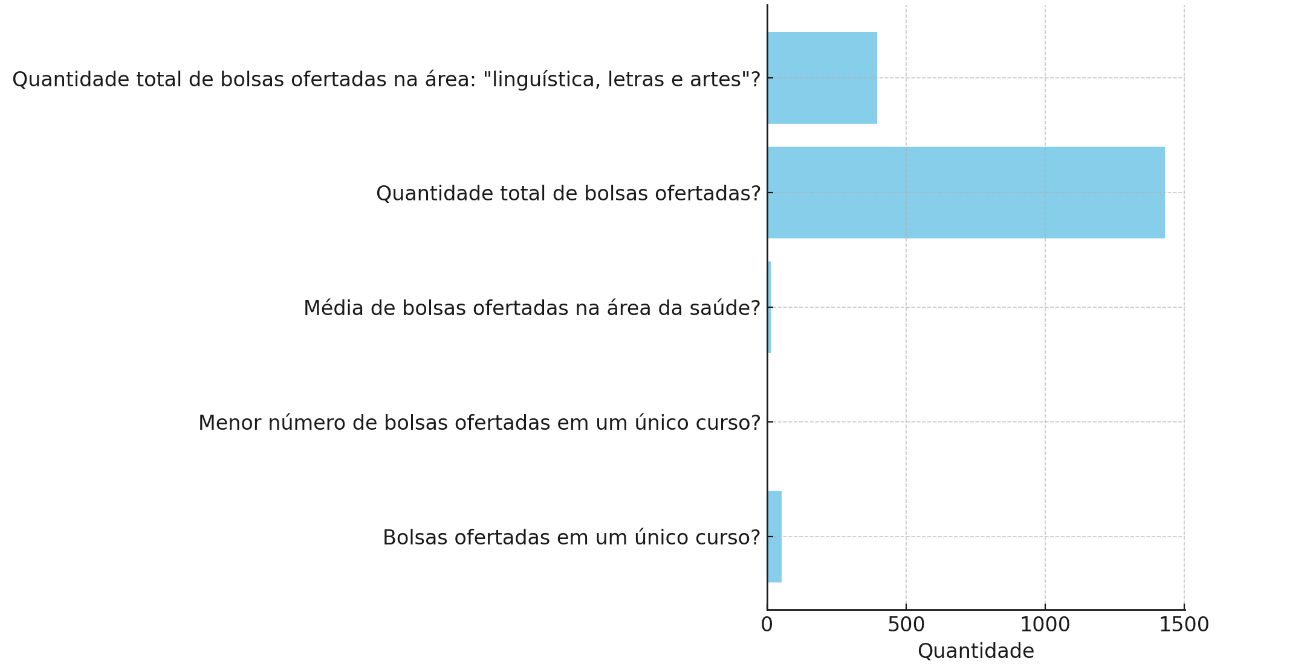
ENGENHARIAS
Análise e Dimensionamento de Estruturas de Concreto Armado e Aço | 25
Construção Civil | 26
Engenharia de Recursos Minerais | 27
Ergonomia e Projetos de Situações de Trabalho | 28
Estruturas | 29
Fontes Renováveis - Geração, Operação e Integração | 30
Produção e Gestão do Ambiente Constuído | 31
Soldagem | 32
Tecnologia e Qualificação em Soldagem | 33
CIÊNCIAS HUMANAS
Comunicação Pública da Ciência | 34
Educação em Ciências - EAD | 35
Projetos Sociais: Formulação e Monitoramento | 36
Psicologia Clínica: Gestalt-Terapia e Análise Existencial | 37
Tecnologias Digitais e Educação | 38
Teoria Psicanalítica
Transtorno do Espectro do Autismo | 39
CIÊNCIAS SOCIAIS APLICADAS
Controladoria e Contabilidade | 40
Design de Sistemas Aplicado à Resolução de Conflitos e Gestão Processual | 41
Direito Adminstrativo | 42
Gestão Estratégica | 43
Gestão Estratégica em Saúde | 44
Sustentabilidade em Cidades, Edificações e Produtos | 45
LINGUÍSTICA, LETRAS E ARTES
Ensino de Artes Visuais e Tecnologias Contemporâneas - EAD | 46
Ensino e Gramática: a interação entre a visão gramatical e as abordagens contemporâneas/EAD | 47
Gramática e Ensino: Tradição Gramatical e Abordagens Contemporâneas | 48
Língua Inglesa | 49
Língua Inglesa/EAD | 50
Língua Portuguesa - Teorias e Prát. de Ensino de Leitura e Prod. de Textos | 51
Língua Portuguesa - Teorias e Prát. de Ensino de Leitura e Prod. de Textos/EAD | 52
Linguagens, Tecnologias e Educação | 53

